Sheet1
PCB生产制作说明

板材类型： | FR-4 | PCB尺寸： | 45.3x70.5mm | 层数： | 6层
板子厚度： | 1.6MM | 层压顺序： | TOP-GND2-SING3-SING4-POWER-BOTTOM | 外层铜厚： | 1oz
内层铜厚： | 0.5oz | 盘中孔： | * | 阻焊覆盖： | 过孔盖油
阻抗叠层： | * | 阻抗管控： | * | 焊盘喷镀： | 沉金
阻抗线路说明（图片）

单端阻抗

阻抗层 | width(mil) | 需求阻抗（ohm） | 参考层 |  |  | 补充说明
L1/L6 | 4.3 | 50 | L2/L5
L3 | 4.3 | 50 | L2/L5
L4 | 4.3 | 50 | L5 |  |  | 下图L3层usb差分信号90ohm阻抗，线宽控制在4.3mil
差分阻抗

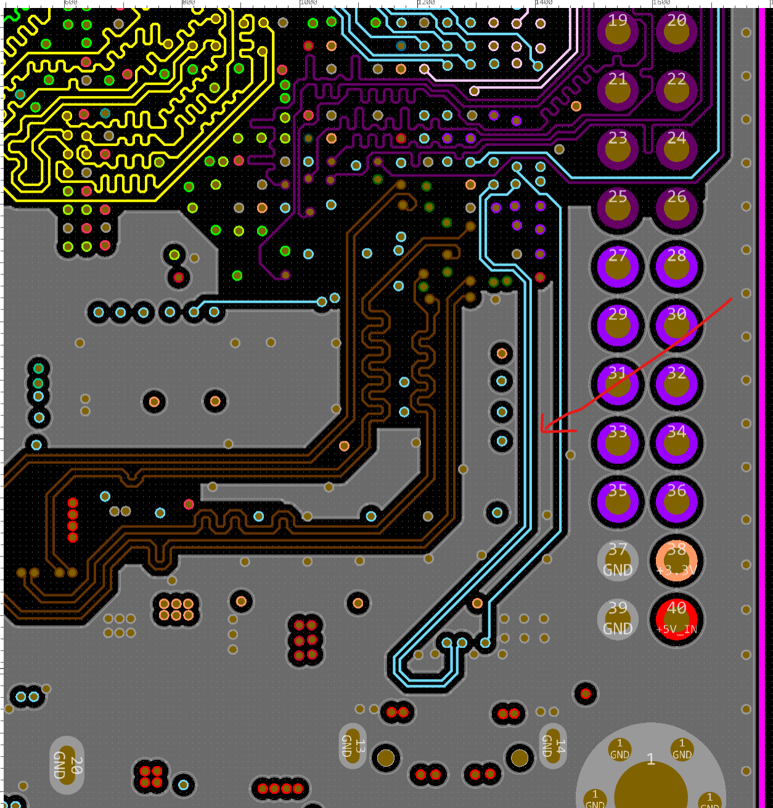
阻抗层 | width/space(mil) | 需求阻抗（ohm） | 参考层
L1 | 4.0/5.3 | 90 | L2
L3 | 4.0/5.3 | 90 | L2
L1 | 4.1/7.9 | 100 | L2
L3 | 4.1/7.9 | 100 | L2
L4 | 4.1/7.9 | 100 | L5

